Sheet1
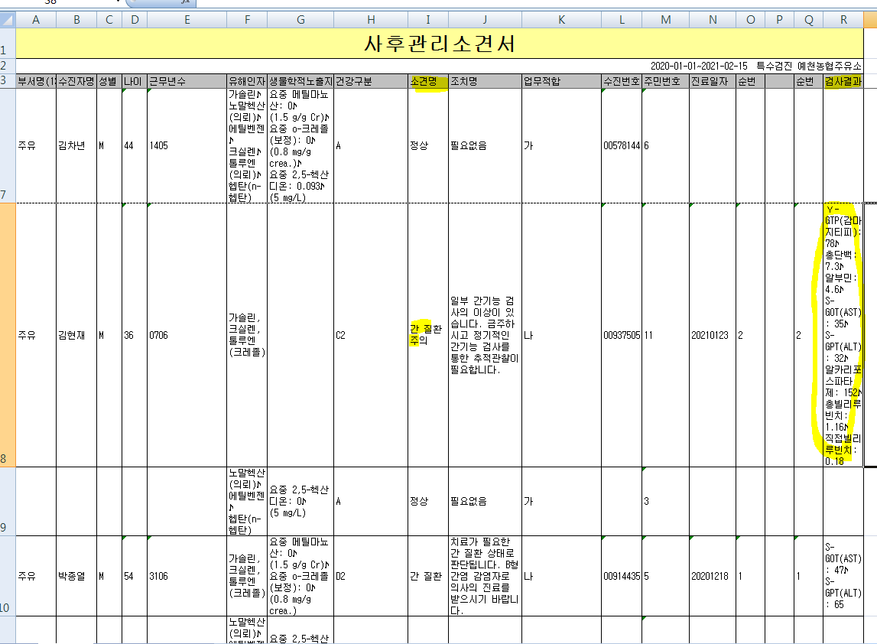
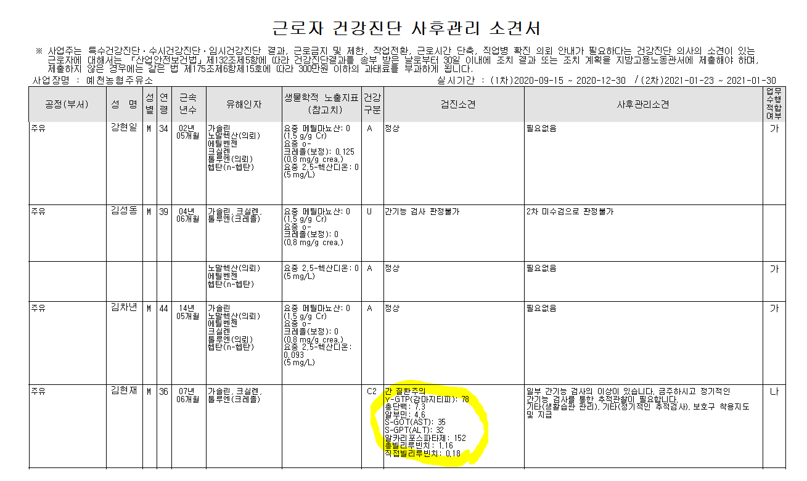
* 오른쪽 출력결과와 동일하게 부탁드립니다.

<엑셀변환결과> | <출력결과>

